マイページ画面
▼概要
・ログイン後メニューのマイページボタン押下時に遷移する画面
・ニックネームとパスワードの更新可能
・メッセージエリアにエラーメッセージは赤色で表示、変更完了メッセージは黒文字で「変更完了しました」と表示する

▼利用可能権限
・アプリをインストールしている全ユーザ

画面レイアウト

 | パスワード非表示時 |  |  |  | パスワード表示時 |  |  |  |  | エラーメッセージ表示時
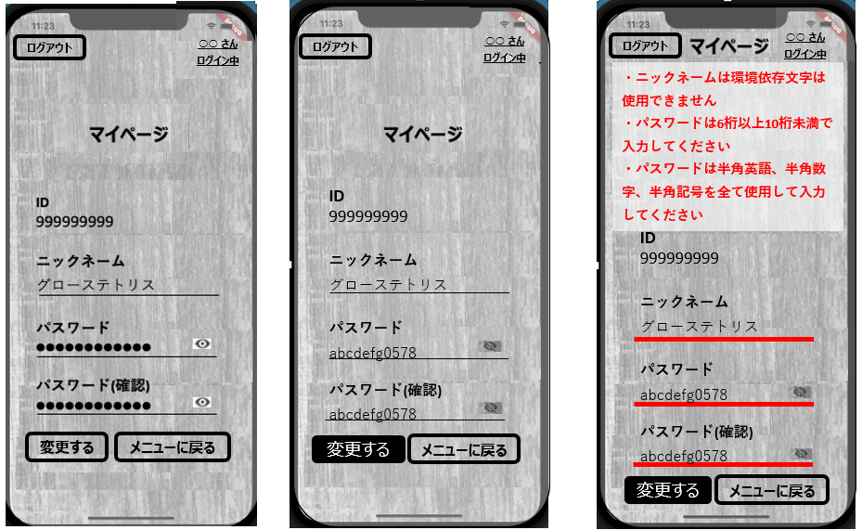

 | ログアウト確認ダイアログ
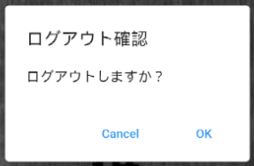

定義

 | 画面項目定義
 | No | 項目名 |  | 項目区分 |  |  | 初期表示 |  |  |  | 表示内容 | 入力制御 | 備考
 | マイページ画面（メイン）
 | 1 | ログアウト |  | ボタン |  |  | - |  |  |  | ‐ | ‐ | ログイン後
 | 2 | 画面タイトル |  | ラベル |  |  | - |  |  |  | ‐ | ‐
 | 3 | ID |  | ラベル |  |  | ユーザ情報テーブルからIDを取得し表示 |  |  |  | ‐ | ‐
 | 4 | ニックネーム |  | テキストフォーム |  |  | - |  |  |  | ‐ | ‐
 | 5 | パスワード |  | テキストフォーム |  |  | 空白 |  |  |  | ‐ | 半角入力のみ可能
 | 6 | パスワード表示アイコン |  | アイコン（トグルボタン） |  |  | パスワード非表示状態 |  |  |  | ‐ | ‐
 | 7 | パスワード(確認) |  | テキストフォーム |  |  | 空白 |  |  |  | ‐ | 半角入力のみ可能
 | 8 | パスワード表示アイコン(確認) |  | アイコン（トグルボタン） |  |  | パスワード非表示状態 |  |  |  | ‐ | ‐
 | 9 | 変更する |  | ボタン |  |  | 活性化 |  |  |  | ‐ | ‐
 | 10 | メニューに戻る |  | ボタン |  |  | 活性化 |  |  |  | ‐ | ‐
 | マイページ ログアウト確認ダイアログ画面
 | 11 | Cancel |  | ボタン |  |  | 活性化 |  |  |  | ‐ | ‐
 | 12 | OK |  | ボタン |  |  | 活性化 |  |  |  | ‐ | ‐

 | アクション定義
 | No | 画面項目定義No | 項目名 |  |  | 操作 |  | アクション
 | 1 | 1 | ログアウト |  |  | ボタン押下時 |  | 編集内容を破棄して、ログアウト確認画面を表示する
 | 2 | 6 | パスワード表示アイコン |  |  | ボタン押下時 |  | パスワードを表示、非表示を切り替える
 | 3 | 8 | パスワード表示アイコン(確認) |  |  | ボタン押下時 |  | パスワードを表示、非表示を切り替える
 | 4 | 9 | 変更する |  |  | ボタン押下時 |  | 各項目のバリデーションを行いニックネームとパスワードを更新する
 | 5 | 10 | メニューに戻る |  |  | ボタン押下時 |  | 編集内容を破棄して、ログイン後メニュー画面へ遷移する
 | 6 | 11 | Cancel |  |  | ボタン押下時 |  | ダイアログを閉じる
 | 7 | 12 | OK |  |  | ボタン押下時 |  | ログアウトし、トップ画面へ遷移する

 | バリデーションチェック
 | No | 画面項目定義No | 項目名 | エラー分類 |  |  | 入力形式 |  | エラーメッセージ
 | 19 | 4 | ニックネーム | 必須チェック |  |  | - |  | ニックネームは入力必須です
 | 20 |  |  | 環境依存文字チェック |  |  | 環境依存文字のみ不可 |  | ニックネームは環境依存文字は使用できません
 | 21 | 5 | パスワード | 必須チェック |  |  | - |  | パスワードは入力必須です
 | 22 |  |  | 桁数チェック |  |  | 6桁以上10桁未満制御 |  | パスワードは6桁以上10桁未満で入力してください
 | 23 |  |  | 文字種類使用チェック |  |  | 半角英数字、半角記号 |  | パスワードは半角英語、半角数字、半角記号を全て使用して入力してください
 | 24 |  |  | 形式チェック |  |  | 半角英数字、半角記号 |  | パスワードは半角英語、半角数字、半角記号のみ使用して入力してください
 | 25 |  |  | 記号種類チェック |  |  | ` ˜ ! @ # $ % ^ & * ( ) _ |  | パスワードで使用できる記号は ` ˜ ! @ # $ % ^ & * ( ) _です
 | 26 | 6 | パスワード確認 | 必須チェック |  |  | - |  | パスワード確認は入力必須です
 | 27 |  |  | 桁数チェック |  |  | 6桁以上10桁未満制御 |  | パスワード確認は6桁以上10桁未満で入力してください
 | 28 |  |  | 文字種類使用チェック |  |  | 半角英数字、半角記号 |  | パスワード確認は半角英語、半角数字、半角記号を全て使用して入力してください
 | 29 |  |  | 形式チェック |  |  | 半角英数字、半角記号 |  | パスワード確認は半角英語、半角数字、半角記号のみ使用して入力してください
 | 30 |  |  | 記号種類チェック |  |  | ` ˜ ! @ # $ % ^ & * ( ) _ |  | パスワード確認で使用できる記号は ` ˜ ! @ # $ % ^ & * ( ) _です
 | 31 | 5、6 | パスワード、パスワード確認 | 一致チェック |  |  | - |  | パスワードとパスワード確認が一致しません

